상품제안서
모던체크 경량 피크닉 매트 | 상품코드: F18594

 |  |  |  |  |  |  | 02-412-0044 | www.easy1.co.kr
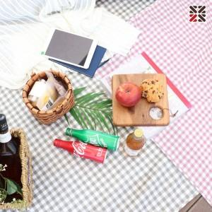

【상세/제작정보】 | 매트 , 테이블보 등 다양하게 활용가능한 생활방수 원단

【인쇄/포장옵션】 | 실크 / OPP(비닐)

【공급단가】 | 수량 | 100~ | 300~ | 500~ | 1,000~ | 3,000~
*VAT별도 | 피크닉 매트 | 6,070원 | 5,850원 | 5,620원 | 5,400원 | 5,260원
 | 에코백 추가 | 10,120원 | 9,750원 | 9,370원 | 9,000원 | 8,770원

【상품 URL】 | https://easy1.co.kr:443/src/goods_detail.php?gdno=18594

